協作與會議紀錄
日期 | 時間 | 參與者 | 紀錄類型 | 對應工作項目/會議名稱 | 本次工作內容/討論與決議 | 待辦事項 | 時數 | 照片／簡報／連結
2026-07-28 | 21:00-22:30 | 沈宥均, 黃琪媛, 鍾雅婷, 陳怡靜, 劉冠彤 | 會議 | 內部共識會議 | 說明痛點、需求、目前想像的流程與功能 | 結構化紀錄資訊：活動資訊、時間地點、格式(Excel、Word) | 1.50
2026/08/02 (週日) | 14:00-15:00 | 劉冠彤 | 一般協作 | 網站實作 | 以HTML建立基本架構 |  | 1.00
2026-08-03 | 15:00-18:00 | 鍾雅婷 | 一般協作 | 網站實作 | 轉VUE/串接Parse Server |  | 3.00
2026-08-03 | 21:00-22:00 | 陳若庭, 黃琪媛, 沈宥均, 鍾雅婷, 陳怡靜, 劉冠彤, 徐紹婷教練, 蔣居裕(Fred)教練, 蘇于伶(Mei)助教 | 會議 | 第一次輔導會議(啟動會議) | 1.團隊成員自我認識 2.陪跑教練自我介紹 3.場域簡介、提案計畫說明 |  | 1.00
2026-08-11 | 15:00-17:00 | 鍾雅婷 | 一般協作 | 工作報告 | 流程圖/figma |  | 2.00 | 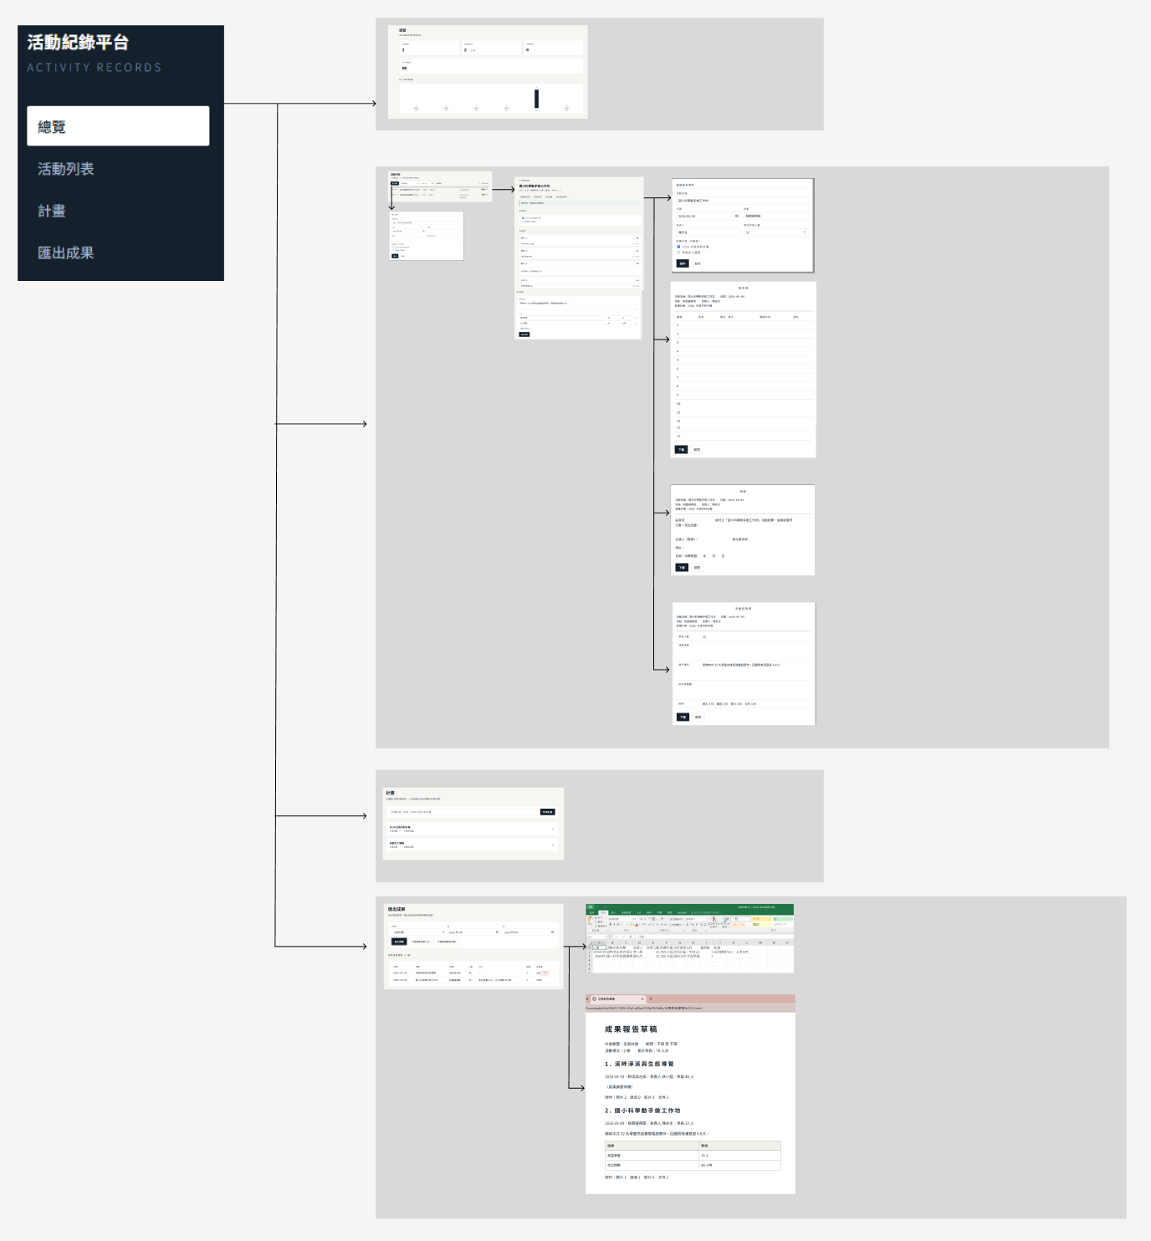
2026-08-11 | 21:00-22:00 | 黃琪媛, 劉冠彤, 沈宥均, 鍾雅婷, 陳怡靜 | 會議 | 內部進度會議 | 1.數位人才已初步透過FIGMA，架構資訊輸入、表單輸出等畫面，包含簽到表、領據、活動紀錄表等格式。 | 1.場域端需要蒐整1~3個實務計畫案例，針對目前FIGMA提出需要修改或調整的項目，並於本周六(8/18)前完成。 | 1.00
2026/8/14(週五) | 15:00-17:00 | 鍾雅婷 | 一般協作 | 網站實作 | 資料架構 |  | 2.00
2026-08-16 | 14:00-17:00 | 陳若庭, 黃琪媛, 沈宥均, 鍾雅婷, 陳怡靜, 劉冠彤, 徐紹婷教練, 蔣居裕(Fred)教練, 蘇于伶(Mei)助教 | 會議 | 第二次輔導會議 | 1.數位解方聚焦「成果資料整理」及「大紀事」功能，並規劃匯入／匯出、歷史資料查詢及AI輔助整理等功能，優先以1～2個實際案件進行Demo驗證。 2.場域目前主要痛點為成果資料蒐集、整理及重複輸入耗時，後續KPI將聚焦： (1)單案成果資料整理所需工時 (2)重複搜尋、整理或輸入之共通資料 (3)大紀事資料完整度及實際操作效益 | 1.8月底前完成需求確認 2.9月完成Demo版本，提供場域測試及回饋 3.後續依測試結果進行功能調整及效益驗證 | 3.00
2026-08-17 | 18:30-20:00 | 黃琪媛, 沈宥均, 鍾雅婷, 陳怡靜, 劉冠彤 | 一般協作 | 需求梳理 | 需求梳理與收斂，確認場域所需的活動資料、欄位及格式規則 |  | 1.50
2026-08-19 | 19:30-22:00 | 劉冠彤 | 一般協作 | 網站設計 | 模板更改&手機介面調整 |  | 2.50
2026-08-24 | 20:30-22:00 | 陳怡靜 | 一般協作 | 整理核心文件欄位 | 彙整核心文件所需欄位 |  | 1.50
2026-08-25 | 20:30-21:00 | 沈宥均, 鍾雅婷, 陳怡靜, 劉冠彤, 黃琪媛 | 會議 | 內部進度會議 | 輔導會議前進度確認與共識 |  | 0.50
2026-08-25 | 21:00-22:00 | 陳若庭, 黃琪媛, 沈宥均, 鍾雅婷, 陳怡靜, 劉冠彤, 徐紹婷教練, 蔣居裕(Fred)教練, 蘇于伶(Mei)助教 | 會議 | 第三次輔導會議 | 進行各項已確認需求說明 | 1. 補充前後端、資料庫及 GCP 部署架構 2. 追蹤系統開發進度及權限規劃 | 1.00
2026-08-26 | 19:30-21:30 | 陳怡靜 | 一般協作 | 流程圖繪製 | 梳理三大情境流程並繪製流程圖 |  | 2.00 | 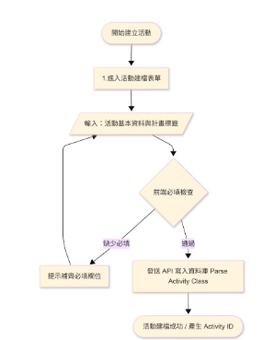
2026/08/30(週日) | 13:00-15:00 | 劉冠彤 | 一般協作 | 網站畫面調整 | 新增活動畫面欄位&匯出項目 |  | 2.00
2026-09-01 | 09:00-12:00 | 鍾雅婷 | 一般協作 | 網站實作 | 設定GCP環境 |  | 3.00
2026-09-01 | 19:30-22:00 | 陳怡靜 | 一般協作 | 報表欄位對照 | 輸出欄位對照表整理 |  | 2.50 | 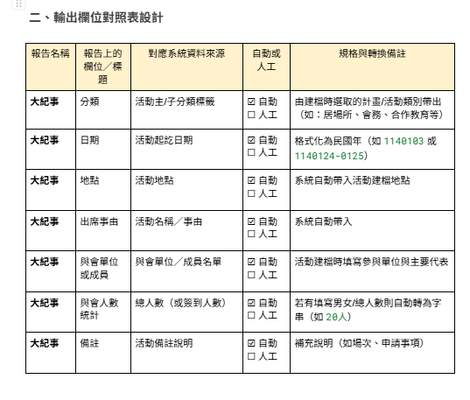
2026-09-03 | 20:30-21:00 | 黃琪媛, 沈宥均, 鍾雅婷, 陳怡靜, 劉冠彤 | 會議 | 內部進度會議 | 輔導會議前進度確認與共識 |  | 0.50
2026-09-03 | 21:00-22:00 | 黃琪媛, 沈宥均, 鍾雅婷, 陳怡靜, 劉冠彤, 徐紹婷教練, 蔣居裕(Fred)教練 | 會議 | 第四次輔導會議 | 1.說明補充前後端、資料庫及 GCP 部署架構 2.說明權限規劃 3.進度規劃 | 1.專案進度、甘特圖與人才分工說明 2.前後端欄位確認、使用者前端上傳項目及必填規則 3.情境測試 | 1.00
2026-09-03 | 22:00-23:00 | 劉冠彤 | 一般協作 | 網站前後端資料串接調整 | 修改前後端欄位串接&衝突解決 |  | 1.00
2026-09-05 | 14:00-17:00 | 鍾雅婷 | 一般協作 | 網站實作 | Excel/Word 範本產出、資訊安全 |  | 3.00
2026-09-05 | 19:00-20:00 | 劉冠彤 | 一般協作 | 網站調整 | 修改分頁順序 |  | 1.00
2029/09/07(週一) | 21:00-22:00 | 劉冠彤 | 一般協作 | 網頁架設置外網 | 將網站架設到Netlify，提供連結給場域端測試 |  | 1.00 | https://luminous-moxie-07a76c.netlify.app/dashboard
2029/09/07(週一) | 19:30-22:00 | 陳怡靜 | 一般協作 | 資料庫與資料結構設計 | 設計三大核心資料表與核心欄位。 整理前後端欄位對照。 |  | 2.50 | 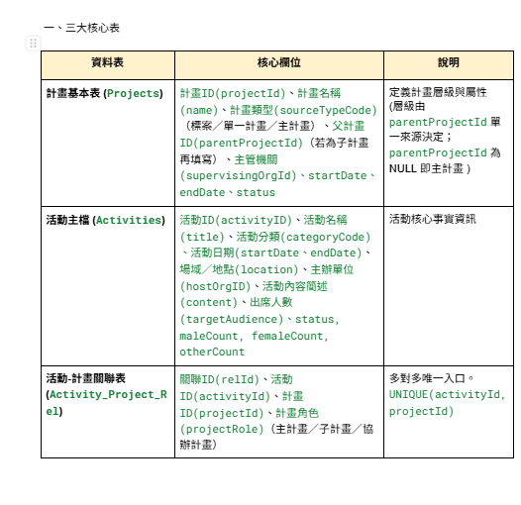
2029/09/08(週二) | 7:20-7:50 | 劉冠彤 | 一般協作 | 測試手冊製作 | 製作測試手冊提供給場域 |  | 0.50 | https://claude.ai/code/artifact/537c072a-138c-4b1c-993a-86af2cee4263
2026-09-09 | 20:00-21:30 | 黃琪媛, 沈宥均, 鍾雅婷, 劉冠彤, 陳怡靜 | 會議 | 執行規劃討論與AI 應用範圍確認 | 1.情境回饋及調整 2.對焦 AI 運用範圍（上次教練提到人數統計的問題，是不是會涉及到AI使用?） 3.一起完成詳細工作規劃，包含技術執行細項與時程 | 1.場域測試與回饋文件整理 2.數位人才甘特圖、進度、分工填寫 | 1.50
2026-09-14 | 10:00-12:00 | 黃琪媛, 沈宥均 | 一般協作 | 建立活動區塊測試 | 主要針對活動建立時，會使用到的功能及相關介面提出建議 |  | 2.00 | https://docs.google.com/document/d/1G1_Uoo_zB-_aY6huYrJ7s9-J3LSrgYMIzDF3iY9zKPs/edit?usp=sharing
2026-09-14 | 21:40-22:25 | 劉冠彤 | 一般協作 | 修改介面 | 依場域需求修改活動計畫選單、時間、檔案上傳修復等。 |  | 0.75
2026-09-17 |  | 鍾雅婷 | 一般協作 | 修改內容及串接API | 依照欲調整內容修改，新增Map API以及Gemini API |  | 4.00
2026-09-17 | 20:30-21:00 | 黃琪媛, 沈宥均, 鍾雅婷, 陳怡靜, 劉冠彤 | 會議 | 內部進度會議 | 輔導會議前進度確認與共識 |  | 0.50
2026-09-17 | 21:00-22:00 | 黃琪媛, 沈宥均, 鍾雅婷, 陳怡靜, 劉冠彤, 徐紹婷教練, 蔣居裕(Fred)教練, 蘇于伶(Mei)助教, 陳若庭 | 會議 | 第五次輔導會議 | 1.前次代辦事項及現況說明(PM) 2.9/3-9/17測試進度報告(場域) 3.9/3-9/17測試進度報告(技術) | 1.甘特圖里程碑規劃(全) 2.未來預算預估(技術) 3.權限更新與調整情形(技術) 4.手機介面測試(場域) 5.未來資料儲存環境確認(場域) 6.結案報告準備(PM) | 1.00
2026/9/19(六) | 21:30-22:15 | 劉冠彤 | 一般協作 | 修改介面 | 重新調整前端活動計畫&後端對應文字 |  | 0.75
2026-09-22 | 16:00-17:30 | 黃琪媛, 沈宥均 | 一般協作 |  |  |  | 1.50
2026-09-22 | 19:00-20:00 | 黃琪媛, 沈宥均, 鍾雅婷, 劉冠彤, 陳怡靜 | 會議 |  |  |  | 1.00

調整項目
提出日期 | 需求說明 | 範例與預期 | 狀態 | 修改日期 | 修改人員 | 場域確認
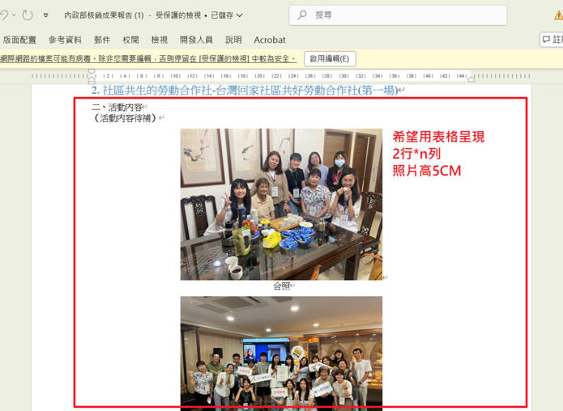 2026-09-14 |  | 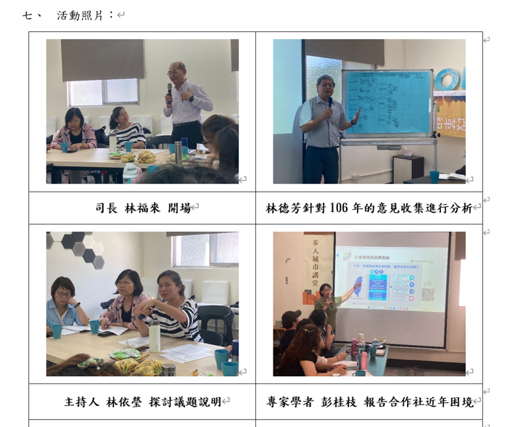 | 已調整 |  |  | 測試中
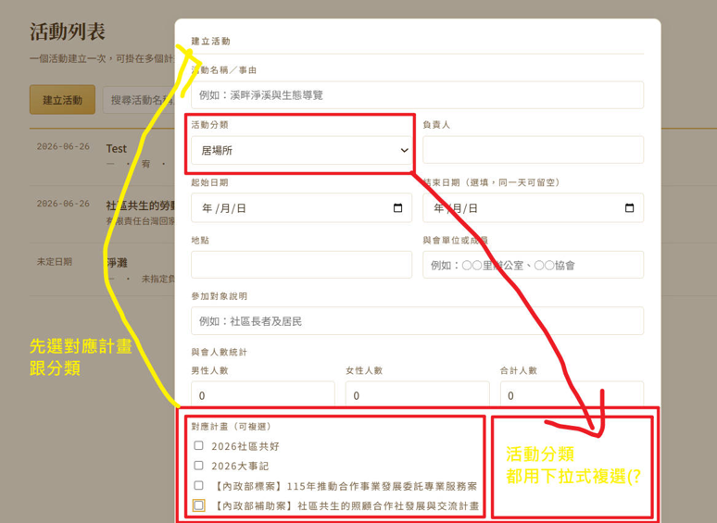 2026-09-14 |  | 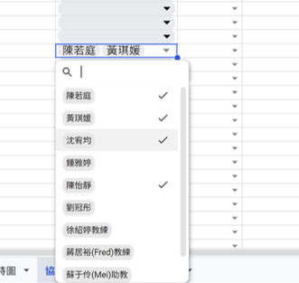 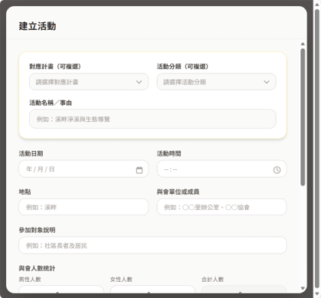 下拉式選單，並可以複選(有另外用ai製作頁面範例，已傳群組。) | 已調整 |  | 劉冠彤 | OK
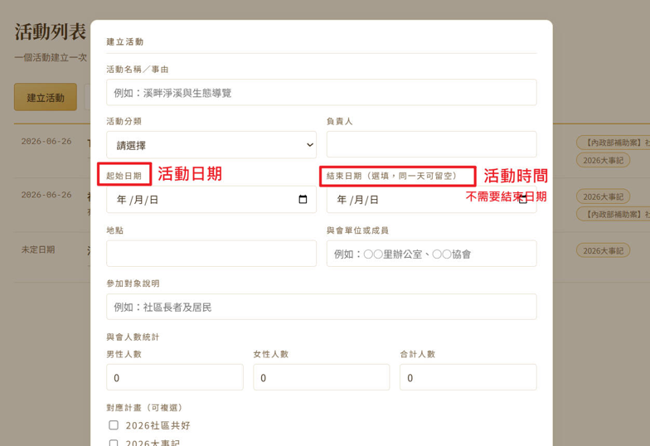 2026-09-14 |  | 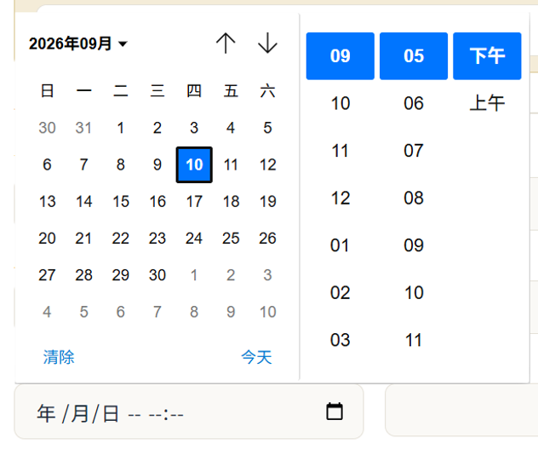 | 已調整 |  | 劉冠彤 | OK
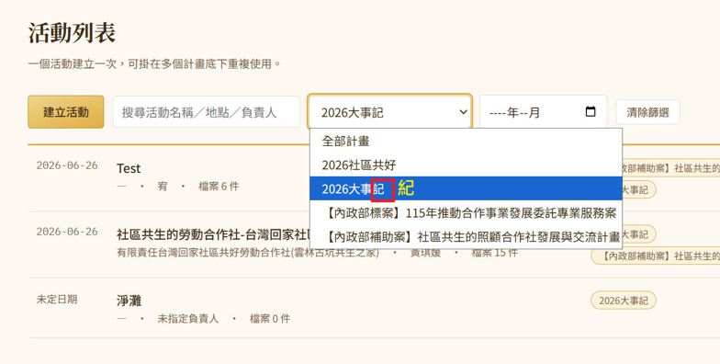 2026-09-14 |  |  | 已調整 |  | 劉冠彤 | OK
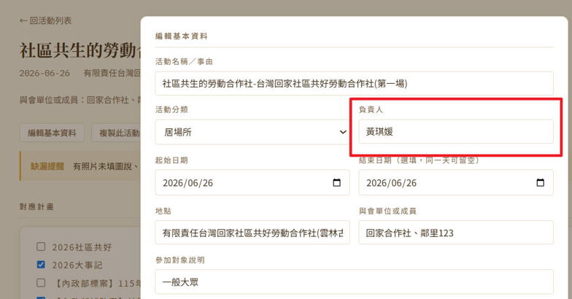 2026-09-14 | 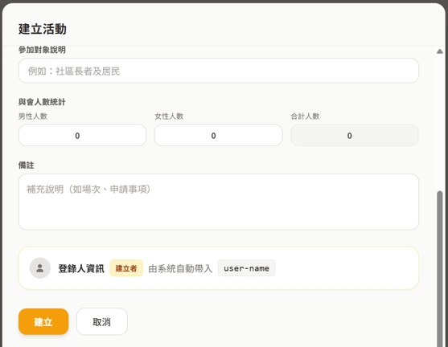 |  | 已調整 |  |  | 測試中
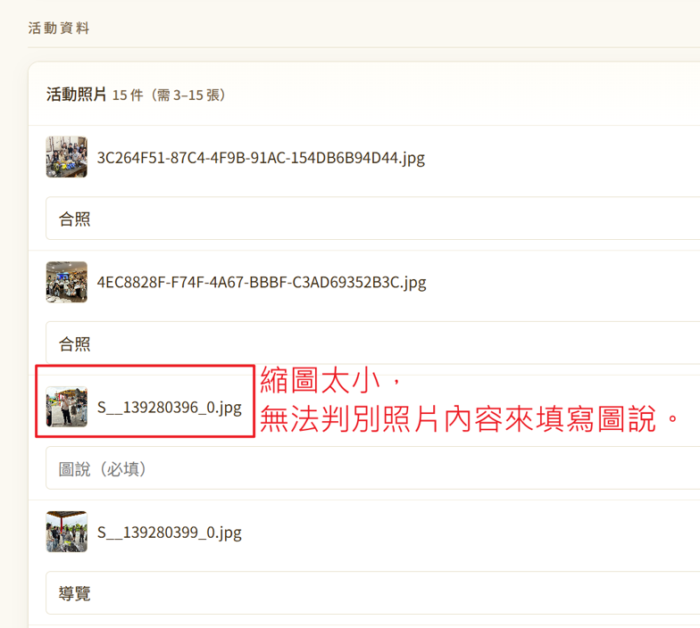 2026-09-14 |  |  | 已調整 |  |  | OK
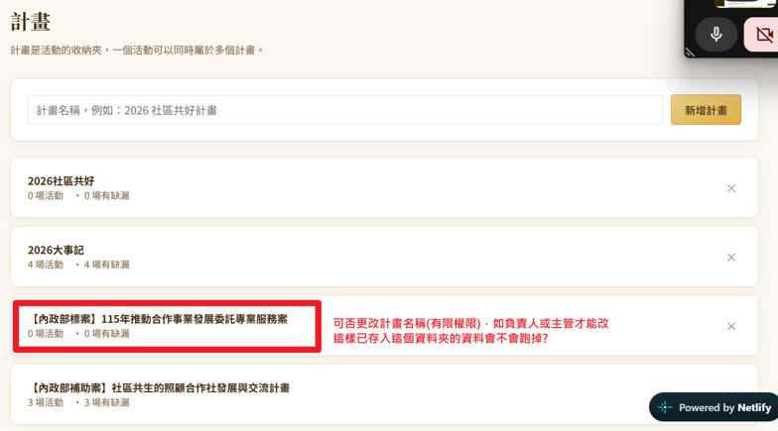 2026-09-14 |  |  | 已調整 |  |  | OK
2026-09-14 |  | 調整後的計畫項目(原活動分類) (未來需可以調整，或是在建立計畫時，就讓我們可以同時建立計畫項目嗎) 每年度的調整是否會影響既有的紀錄 | 已調整 |  |  | OK
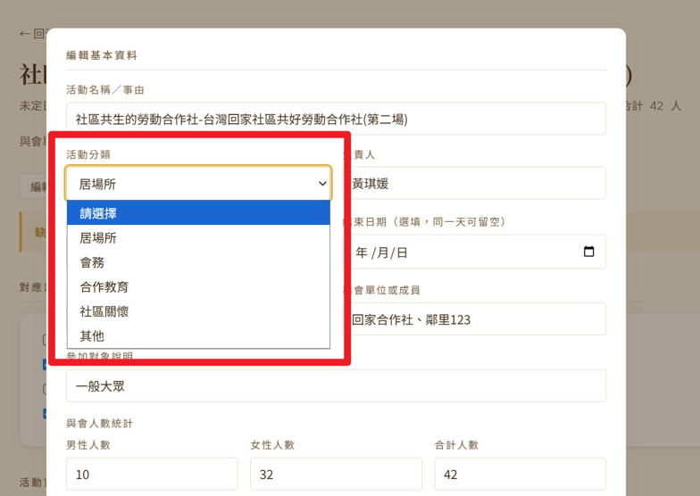 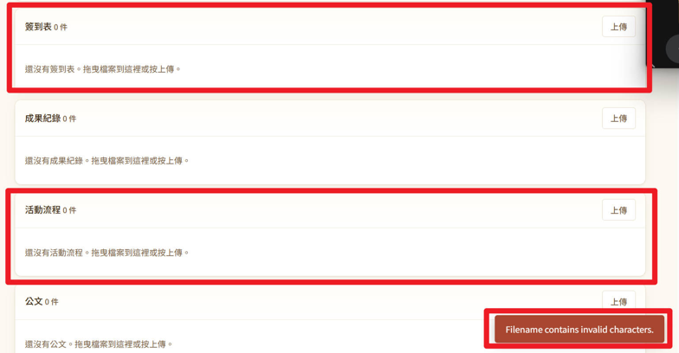 2026-09-14 | 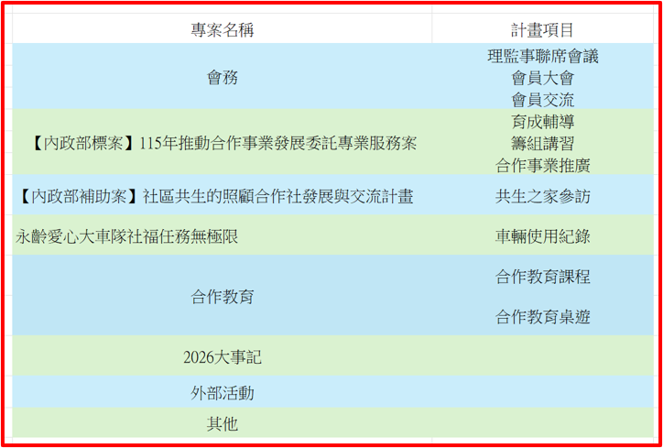 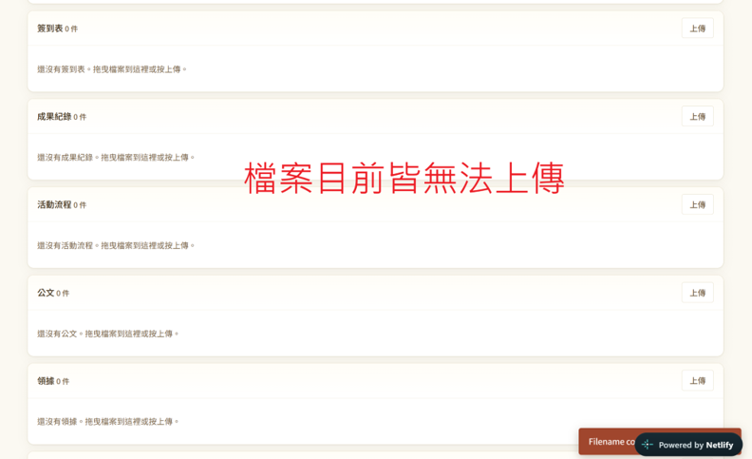 |  | 已調整 |  |  | OK
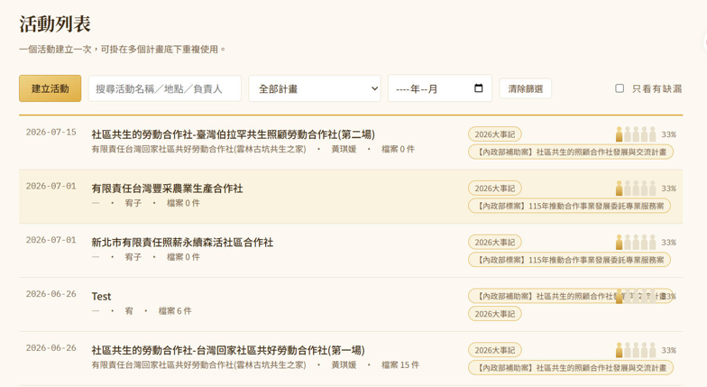 2026-09-14 |  | “複製此活動”可以也設計在這個頁面裡嗎 | 已調整 |  | 劉冠彤
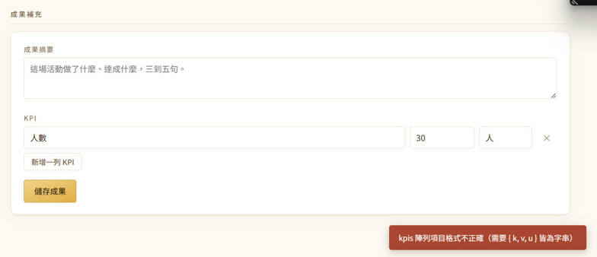 2026-09-14 |  | 想了解KPI這個的設計對應的需求是哪部分 以及怎麼使用 | 待確認 |  |  | OK
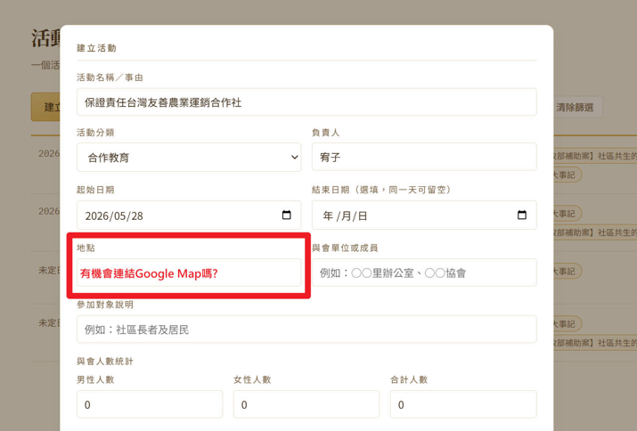 2026-09-17 |  |  | 已調整 |  | 鍾雅婷 | OK
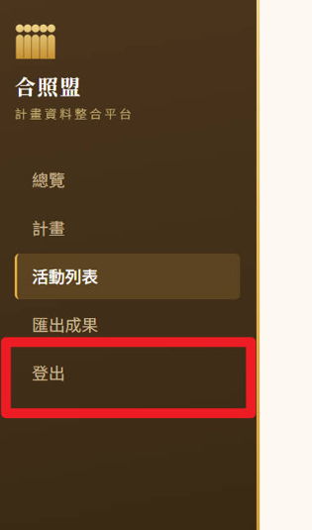 2026-09-17 |  | 登出，可以放其他地方，或有別於其他的樣式方式呈現嗎，做一點點的區隔 | 已調整 |  | 鍾雅婷 | OK
2026-09-17 |  | 大事記輸出檔案新增及修改欄位→表格前面新增兩個欄位(專案名稱、計畫項目)，原分類欄位修改掉。 另外，輸出表格的格式是可以調整固定列高嗎? 因為照片超出格子，若一次匯出大量活動列表，會需要花很多時間調整版面。 照片也可以設定大小嗎?
2026-09-19 | 另外新增若不小心點到旁邊的頁面，資料就建了不見了 | 活動計畫會詢問是否儲存 | 已調整 |  | 劉冠彤 | OK
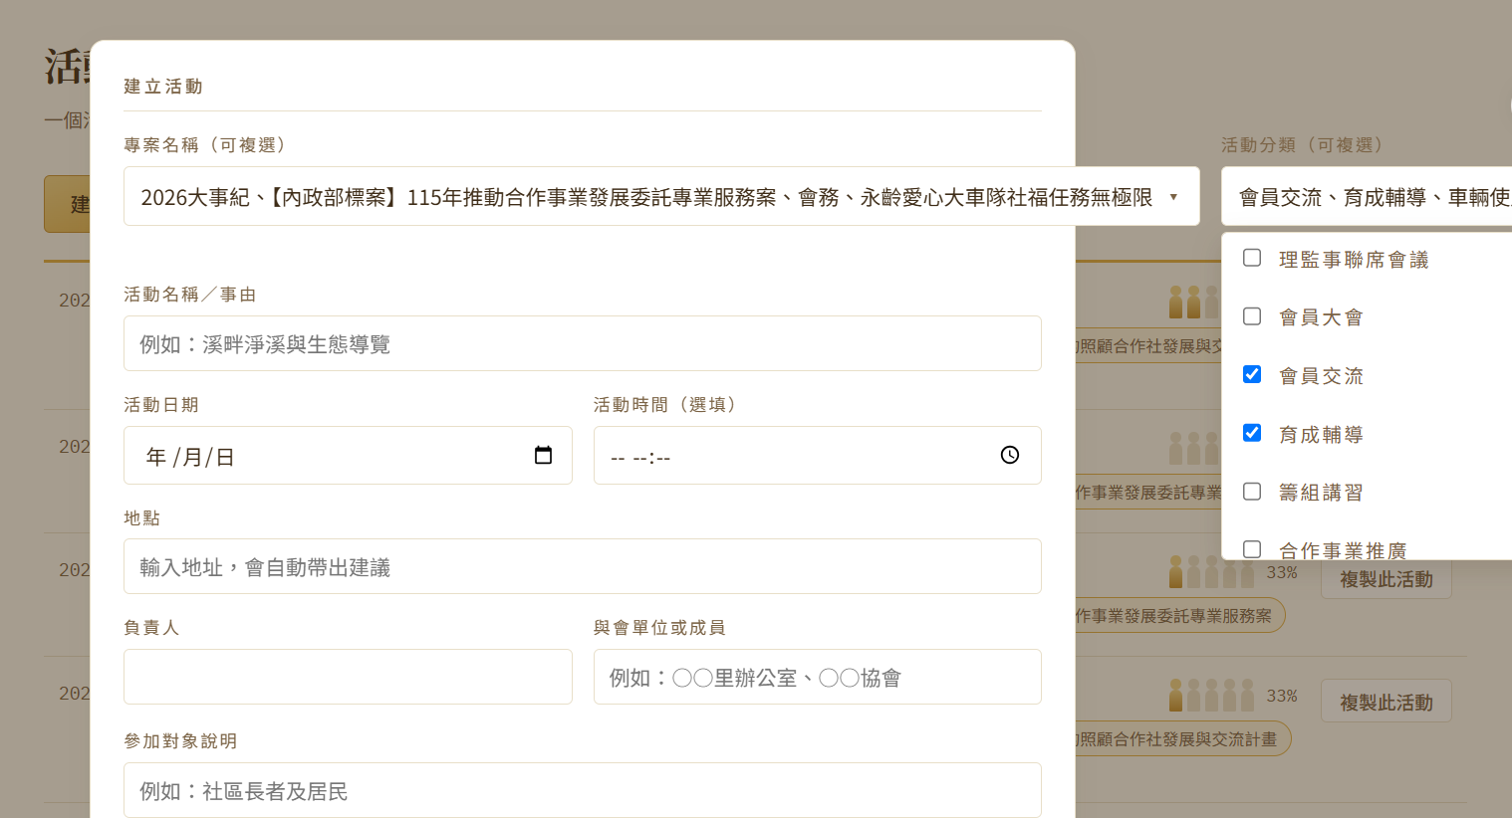 2026-09-22 |  | 這個介面設計怪怪的(手機版也是)
2026-09-22 | 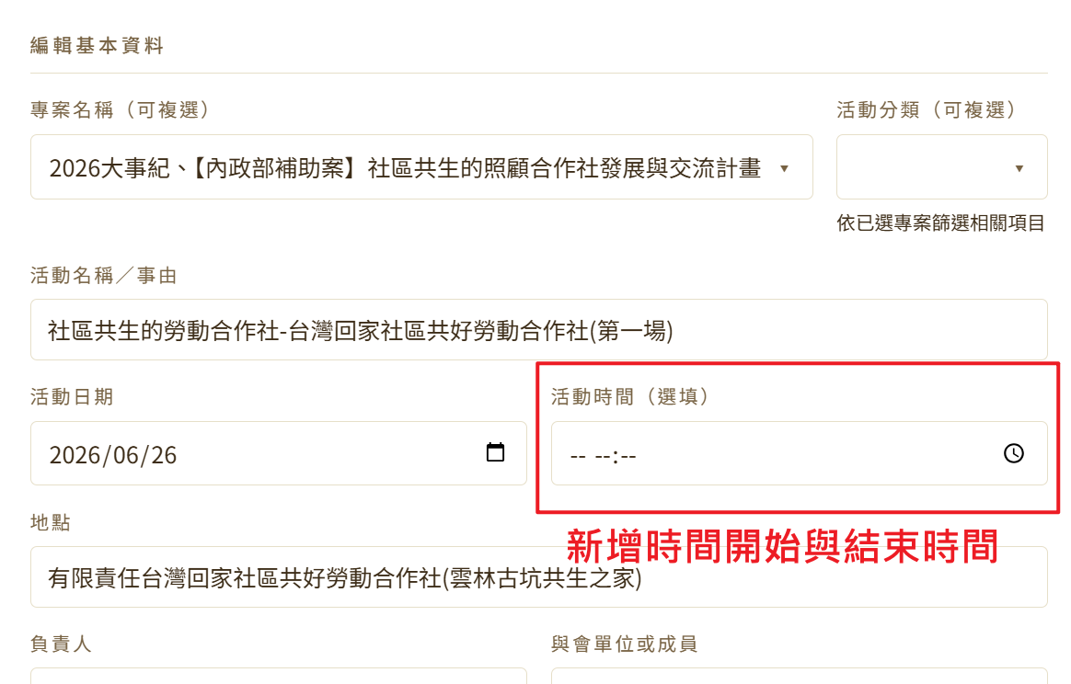
2026-09-22 | 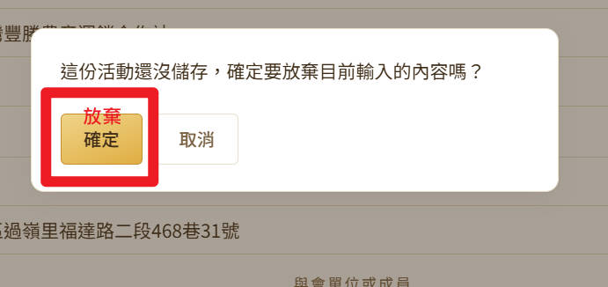
2026-09-22 |  | 我們之後要撈資料，可以去哪裡撈呀?
 2026-09-22 |  | 感覺這一區也要"產生公文"
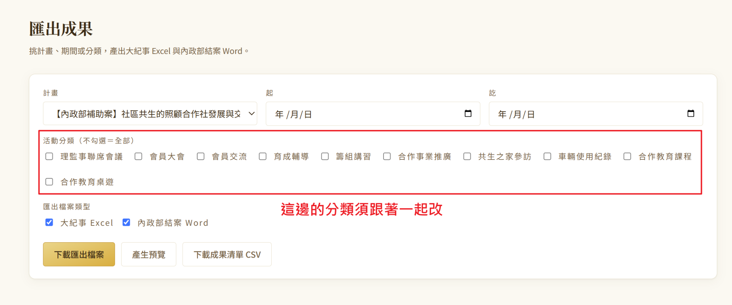 2026-09-22 |  | 「專案名稱」和「活動分類」
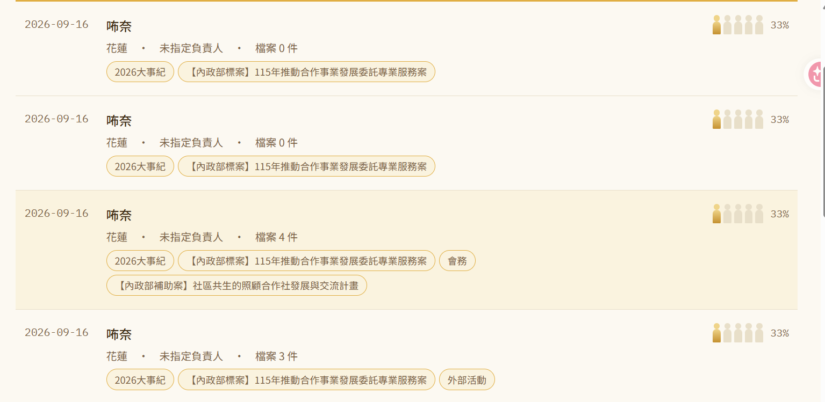 2026-09-22 |  | 這是手機輸入的，調整了一個項目他就自己又建立了一個(我這裡做了4次更動)
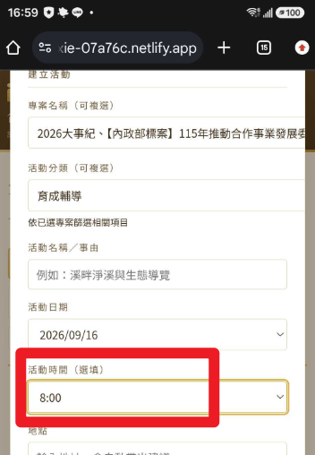 2026-09-22 |  | 24小時制
2026-09-22

